Antwerpenin profiilit
Profiili |  | Selitys | Profiilikuva | Civitas Eccentric -uutiskirje | Tarjotut palvelut
Cyclist | Fit Flamingo | You like to be on the move and enjoy a walk or ride in the great outdoors. You can always get where you need to be for short distances. You are definitely open to ideas that will make your journey more comfortable or more fun. What would really help though are tips about how to get to your destination more easily for longer distances. |  | The Fit Flamingo likes to be active and on the move. Also now you prefer to take the bike or go by foot. Excellent way to stay fit and healthy, spread the word! If you are looking for something new, try another route. Maybe you will discover some hidden gems in your city. | Vab.be Smart ways to Antwerp

Public transport passenger | Clever Peacock | Clever as you are, you always find a way to get to your destination. You like to relax en route, reading a book or chilling to some music. Or perhaps you like to chat with others. Your travel options are more limited in the evening or when you're further from the city. You'd like to know what are the alternatives. |  | The Clever Peacock knows its way on public transport. But it’s great weather, have you taken the bike recently? Keep on cycling in the future as well. It is a good way to stay fit. You can also combine it with train, tram and bus for more flexibility. | Carpool.be Smart ways to Antwerp

MaaS traveler | Ground-breaking Gazelle | New options, new routes? Bring it on! You're always looking for the most suitable solutions and like to be one step ahead of the pack. You are fascinated by new technology and insights. You also want to learn about all the options for your own transport and be the first to test them. You are convinced that there's always some margin for improvement. |  | The Ground-breaking Gazelle enjoyed discovering new applications for online meetings in its home office. Keeping up with the latest tools, that’s you. Have you tried Mobility-as-a-Service already? It helps you find your ideal transport mode right on your smartphone. | Mobiflow.be

Conscious traveler | Determined Dolphin | You like to be prepared when you start on something. While preparing, you examine all the available options with an open mind. You also always map the most efficient route before leaving. You have already used different types of means of transport. When relevant, you are always interested in learning about new options. |  | The Determined Dolphin adapts quickly to all situations. Working from home? No problem! Need to go a day to the office? Alright! Check the Smart Ways to Antwerp route planner to get the best travel advice and get inspired. | Skipr.co Smart ways to Antwerp

Car traveler | Rampant Mustang | You (like to) spend a lot of time on the road. But that doesn't mean that you like to lose time en route. You like to travel in comfort and want to be certain that you'll arrive on time. You are willing to consider other ways of getting around. But only if you don't have to sacrifice your quality or comfort. | 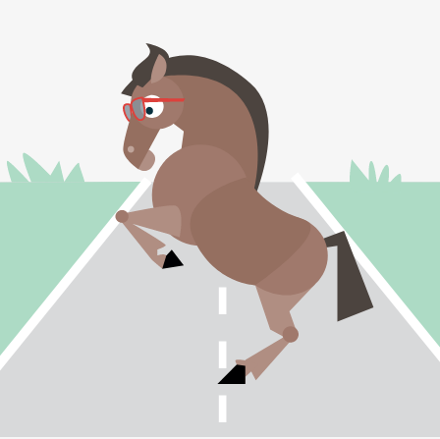 | The Rampant Mustang likes comfort and being on the road. But maybe recent events made you like the comfort of your home office too? Find out whether you can work from home on a regular basis in the future as well. If you have flexible working hours, you can also avoid the busy traffic hours by leaving earlier/later. | Whim Smart ways to Antwerp

Habit traveler | Practical Puma | You know where you're going every day and how to get there. You don't like surprises en route; life is already sufficiently stressful as it is. You are willing to try out faster or more comfortable alternatives. But only if you get clear information about this, preferably with a detailed travel plan. |  | The Practical Puma likes to be prepared. Take a look on our website for the latest mobility information. Maybe youdo not feel entirely at ease on crowded trams and trains right now? Try for example to check your e-mails first at home and take a less full tram later. | Skipr.co Smart ways to Antwerp

